Abb. H2-10A
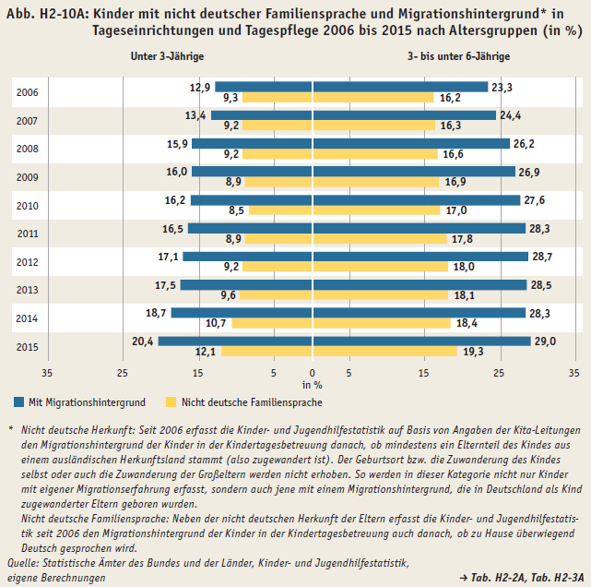
Zurück zum Inhalt

Abb. H2-11A
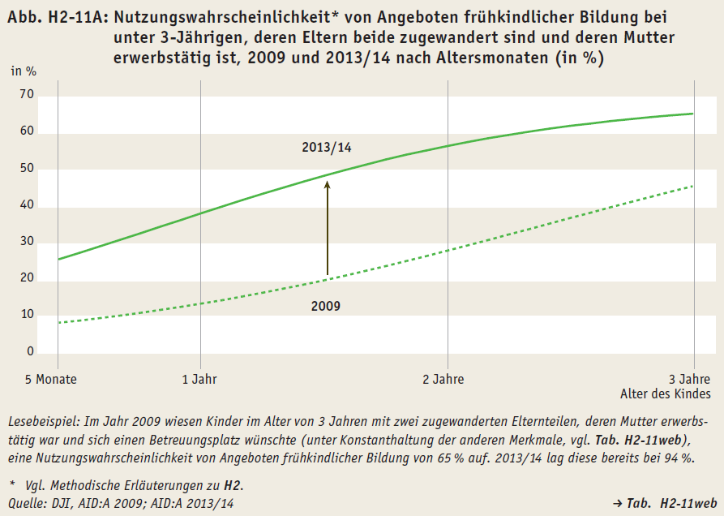
Zurück zum Inhalt

Abb. H2-12A
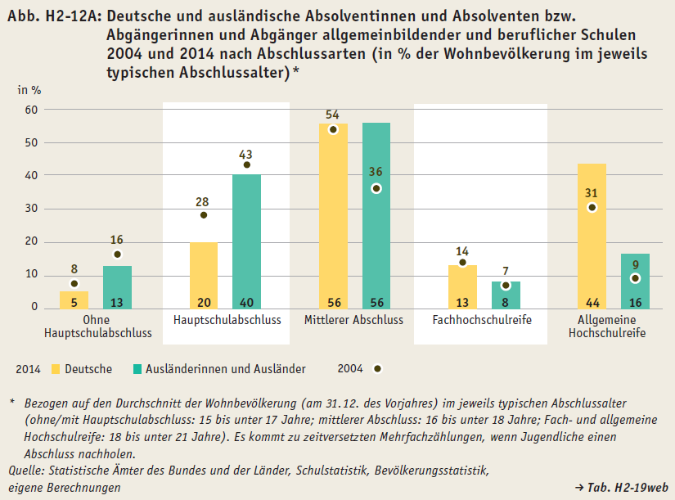
Zurück zum Inhalt

Abb. H2-13A
Zurück zum Inhalt
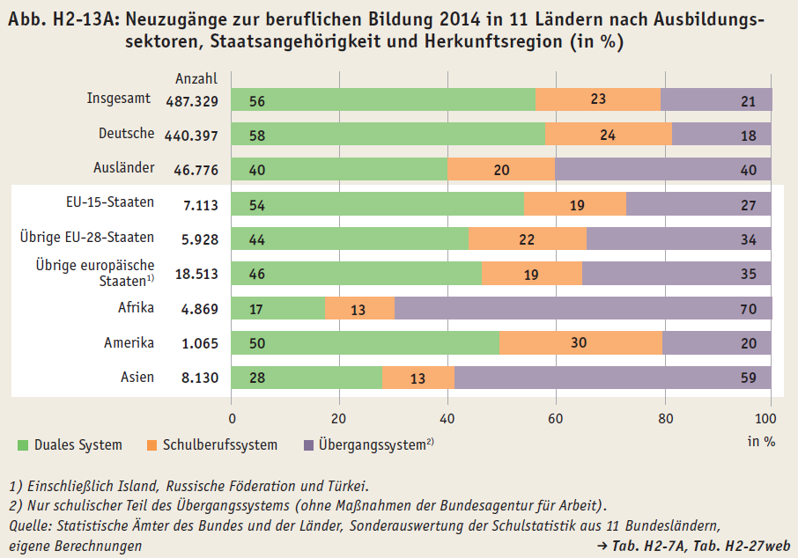

in %

Abb. H2-14A
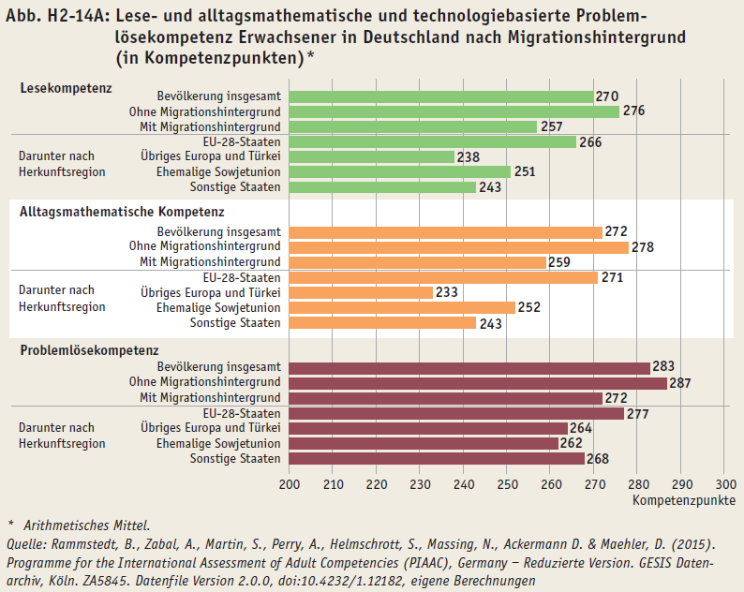
Zurück zum Inhalt

Abb. H2-15web
Zurück zum Inhalt
Abb. H2-15web: Kinder mit nicht deutscher Familiensprache und Migrationshintergrund* in Kindertageseinrichtungen und Tagespflege 2015 nach Altersjahren (in %)

 | Mit Migrationshintergrund | Nicht deutsche Familiensprache
Unter 1 Jahr | 18 | 10
1 Jahr | 17 | 9
2 Jahre | 23 | 14
3 Jahre | 28 | 19
4 Jahre | 30 | 20
5 Jahre | 29 | 19
Insgesamt: unter 6 Jahre | 27 | 17

* Nicht deutsche Herkunft: Seit 2006 erfasst die Kinder- und Jugendhilfestatistik auf Basis von Angaben der Kita-Leitungen den Migrationshintergrund der Kinder in der Kindertagesbetreuung danach, ob mindestens ein Elternteil des Kindes aus einem ausländischen Herkunftsland stammt (also zugewandert ist). Der Geburtsort bzw. die Zuwanderung des Kindes selbst oder auch die Zuwanderung der Großeltern werden nicht erhoben. So werden in dieser Kategorie nicht nur Kinder mit eigener Migrationserfahrung, sondern auch jene mit einem Migrationshintergrund, die in Deutschland als Kind zugewanderter Eltern geboren wurden, erfasst. Nicht deutsche Familiensprache: Neben der nicht deutschen Herkunft der Eltern erfasst die Kinder- und Jugendhilfestatistik seit 2006 den Migrationshintergrund der Kinder in der Kindertagesbetreuung auch danach, ob zu Hause überwiegend deutsch gesprochen wird.
Quelle: Statistische Ämter des Bundes und der Länder, Kinder- und Jugendhilfe-statistik 2015, Forschungsdatenzentrum der Statistischen Landesämter, eigene Berechnungen |  |  | → Tab. H2-2A, Tab. H2-3A

Abb. H2-16web
Zurück zum Inhalt
Abb. H2-16web: Bandbreite der Studierquoten der Studienberechtigten 2008 im Vergleich von zweiter (halbes Jahr nach Schulabschluss) und dritter (viereinhalb Jahre danach) Befragungswelle (in %)
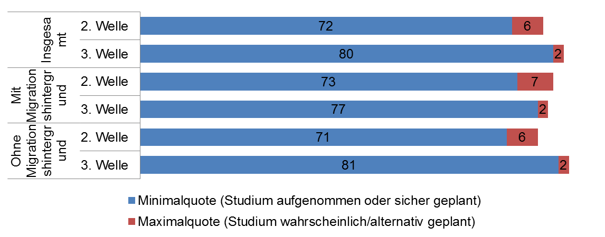

Quelle: DZHW-Studienberechtigtenbefragung 2008, 3. Welle

